Hoja2
AÑO | PRECIO(€/m²) | COMPRAVENTAS | IMPORTE MEDIO(€) | SALARIO MEDIO GENERAL(€) | TASA DE PARO(16 a 19 años) | TASA DE PARO (19-25 años) | TASA DE PARO (25-54 años) | PRECIO DE VIVIENDA | ÍNDICE SALARIO BASE 2015 | ÍNDICE VIVIENDA BASE 2015 | INDICADOR ESFUERZO RELATIVO
2009 |  |  |  | 22511.47 | 55.36 | 33.28 | 16.34 | 137.483
2010 |  |  |  | 22790.2 | 61.34 | 36.89 | 18.37 | 134.745
2011 |  |  |  | 22899.35 | 64.34 | 42.34 | 19.88 | 124.829
2012 |  |  |  | 22726.44 | 72.6 | 48.88 | 23.26 | 107.678
2013 |  |  |  | 22697.86 | 74.08 | 51.77 | 24.46 | 96.266
2014 |  |  |  | 22858.17 | 68.64 | 50.32 | 22.8 | 96.553
2015 | 1264 | 386222 | 141707 | 23106.3 | 67.41 | 44.6 | 20.55 | 100 | 100 | 100 | 100
2016 | 1307 | 440444 | 145681 | 23156.34 | 60.25 | 41.42 | 18.21 | 104.664 | 100.2165643 | 103.4018987 | 103.178451
2017 | 1369 | 514719 | 151505 | 23646.5 | 54.83 | 35.29 | 15.91 | 111.137 | 102.3378905 | 108.306962 | 105.8327091
2018 | 1402 | 563586 | 156938 | 24009.12 | 50.03 | 31.06 | 14.04 | 118.595 | 103.9072461 | 110.9177215 | 106.7468591
2019 | 1441 | 552498 | 161794 | 24395.98 | 45.39 | 28.81 | 12.91 | 124.597 | 105.5815081 | 114.0031646 | 107.9764503
2020 | 1429 | 471483 | 168733 | 25165.51 | 54.46 | 35.18 | 14.49 | 127.232 | 108.9118985 | 113.0537975 | 103.8029812
2021 | 1523 | 656289 | 179102 | 25896.82 | 51.76 | 31.83 | 13.7 | 131.928 | 112.0768795 | 120.4905063 | 107.5070138
2022 | 1633 | 697821 | 186214 | 26948.87 | 44.9 | 26.34 | 11.93 | 141.675 | 116.6299667 | 129.193038 | 110.7717353
2023 | 1658 | 623469 | 185393 | 28049.94 | 43.26 | 25.67 | 10.9 | 147.282 | 121.3952039 | 131.1708861 | 108.0527746
2024 | 1776 | 701847 | 199492 |  | 40.7 | 23.36 | 10.12 | 159.656 |  | 140.5063291
2025 | 1910 | 735172 | 215249 |  | 36.97 | 22.45 | 9.28 | 179.905 |  | 151.1075949
2026 | 2065 | 44474 | 234796 |  | 39.13 | 21.77 | 9.72 |  |  | 163.3702532

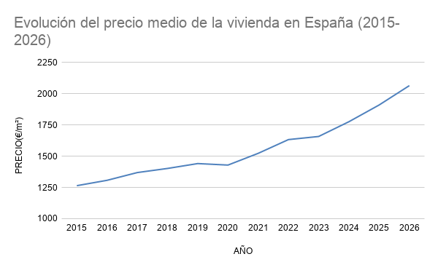

Evolución de las compraventas

Evolución del salario medio
Evolución de la tasa de paro
Evolución del esfuerzo económico para el acceso a la vivienda (2015-2023)

